クラス図
クラス図
共通情報 | システム名 |  | クラス日誌システム |  |  |  | 作成者 | 大島 怜実
 | 工程名 |  | システム設計 |  |  |  | 作成日付 | 2019-12-29
 | ドキュメント名 |  | クラス日誌システム 機能設計書 |  |  |  | バージョン | v1.0
書誌情報 | 書誌名称 |  | クラス日誌システム クラス図 |  |  |  | 更新者
 | 概要 |  | 本クラス図は、共通機能の主な自作クラスを示す。 |  |  |  | 更新日付

diary1801146.servletパッケージ
diary1801146.daoパッケージ
 |  |  |  |  |  |  |  | 可視性
 |  |  |  |  | （c） | クラス |  | + | public
 |  |  |  |  | （i） | インタフェース |  | # | protected
（c） IndexServlet
（c） DaoBase
 |  |  |  |  |  |  |  | - | private
diary1801146.beansパッケージ
 |  |  |  |  |  |  |  | ~ | package
# con : java.sql.Connection
# doGet(request: HttpServletRequest,
response: HttpServletResponse) : void

+ connect() : void
+ close() : void
（c） LoginInfoBeans

（c） DispDiaryListServlet

- userId : String
- userName : String
- classCode : String
# doGet(request: HttpServletRequest,
response: HttpServletResponse) : void
 |  | PayServlet |  | PayForm
 |  |  |  | -
 |  |  |  | -
 |  |  |  | AdminLoginForm
（c） LogoutServlet
（c） UserDao
+ getUserId() : String
+ setUserId( userId: String) : void
+ getUserName() : String
+ setUserName(userName: String) : void
+ getClassCode() : String
+ setClassCode(classCode: String) : void
 |  |  |  | -
 |  | AdminUserCreateServlet |  | AdminUserCreateForm
 |  | AdminUserDrawServlet |  | AdminUserDrawForm
# doGet(request: HttpServletRequest,
response: HttpServletResponse) : void
 |  | AdminUserUpdateServlet |  | AdminUserUpdateForm
+ loginStudent( userId: String, password: String) : LoginInfoBeans
+ loginTeacher(userId: String, password: String) : LoginInfoBeans
 |  |  |  | -
 |  |  |  | GootsInsertForm
 |  |  |  | -
 |  |  |  | GootsUpdateForm
（c） CompleteDiaryResistServlet
 |  |  |  | -
 |  |  |  | GootsDeleteForm
 |  |  |  | -
# doGet(request: HttpServletRequest,
response: HttpServletResponse) : void
 |  |  |  | -
（c） DiaryDao

（c） ListDiaryBeans

+ getList() : List<ListDiaryBeans>
+ checkInsertDate(classCode: String, insertDate: String) : boolean
+ insertDiary(diaryBeans: DiaryBeans) : boolean
+ insertComment(diaryBeans: DiaryBeans) : boolen
+ getSelectList(classCode: String, studentId: String, start: String, end: String) : List<DiaryBeans>
+ getTeacherSelectList(classCode: String, control: String, start: String, end: String) : List<ListDiaryBeans>
+ selectDiary(classCode: String, insertDate: String) : DiaryBeans
+ deleteDiary(deleteDiary: DiaryBeans) : boolean
+ deleteComment(deleteComment: DiaryBeans) : boolean
+ updateDiary(correctDiary: DiaryBeans) : boolean
+ updateComment(correctComment: DiaryBeans) : boolean

- insertDate : String
- studentName : String
- goodPoint : String
- badPoint : String
- studentComment : String
- teacherComment : String

+ getInsertDate() : String
+ setInsertDate(insertDate: String) : void
+ getStudentName() : String
+ setStudentName(studentName: String) : void
+ getGoodPoint() : String
+ setGoodPoint( goodPoint: String) : void
+ getBadPoint() : String
+ setBadPoint(badPoint: String) : void
+ getStudentComment() : String
+ setStudentComment(studentComment: String) : void
+ getTeacherComment() : String
+setTeacherComment(teacherComment: String) : void

diary1801146.filterパッケージ

（c） MyFilter

+ destroy() : void
+ doFilter(request : ServletRequest, response : ServletResponse, chain : FilterChain) : void
+ init(arg0 : FilterConfig) : void

シーケンス図(F1-1-1)
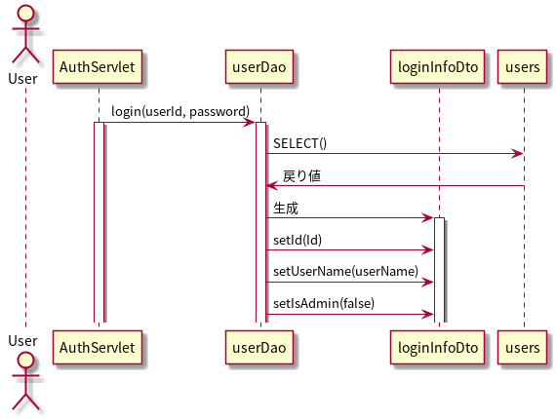
シーケンス図
共通情報 | システム名 | 試供品ショッピングシステム | 作成者 | 帆足 茜
 | 工程名 | シーケンス図 | 作成日付 | 2020-05-25
 | ドキュメント名 | 機能設計書 | バージョン | v1.0
書誌情報 | 書誌名称 |  | 更新者
 | 概要 |  | 更新日付

【 機能ID: F1-1-1 】 ログイン機能

シーケンス図(F1-2-1)
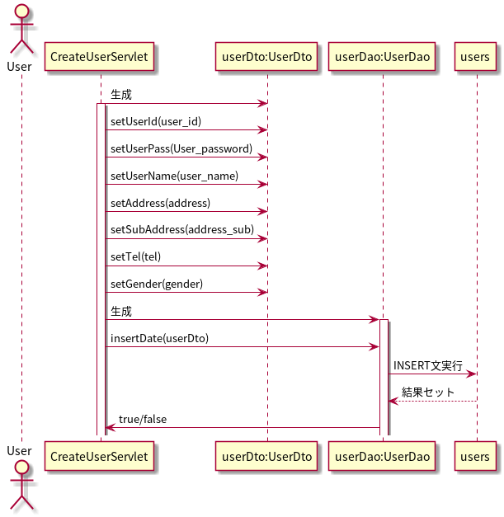
シーケンス図
共通情報 | システム名 | 試供品ショッピングシステム | 作成者 | 帆足 茜
 | 工程名 | シーケンス図 | 作成日付 | 2020-05-25
 | ドキュメント名 | 機能設計書 | バージョン | v1.0
書誌情報 | 書誌名称 |  | 更新者
 | 概要 |  | 更新日付

【 機能ID: F1-2-1 】ユーザー 登録機能

シーケンス図(F1-2-2)
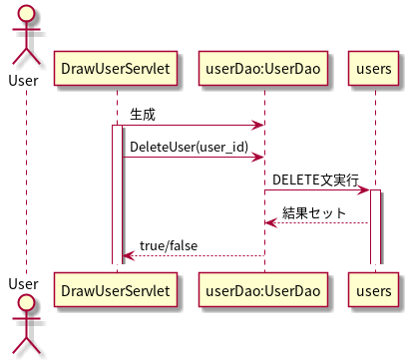
シーケンス図
共通情報 | システム名 | 試供品ショッピングシステム | 作成者 | 帆足 茜
 | 工程名 | シーケンス図 | 作成日付 | 2020-05-25
 | ドキュメント名 | 機能設計書 | バージョン | v1.0
書誌情報 | 書誌名称 |  | 更新者
 | 概要 |  | 更新日付

【 機能ID: F1-2-2 】ユーザー 退会機能

シーケンス図(F1-2-3)
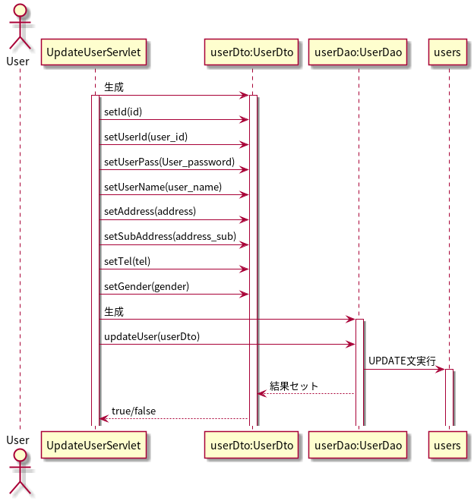
シーケンス図
共通情報 | システム名 | 試供品ショッピングシステム | 作成者 | 帆足 茜
 | 工程名 | シーケンス図 | 作成日付 | 2020-05-25
 | ドキュメント名 | 機能設計書 | バージョン | v1.0
書誌情報 | 書誌名称 |  | 更新者
 | 概要 |  | 更新日付

【 機能ID: F1-2-3 】ユーザー 更新機能

シーケンス図(F1-4-1)
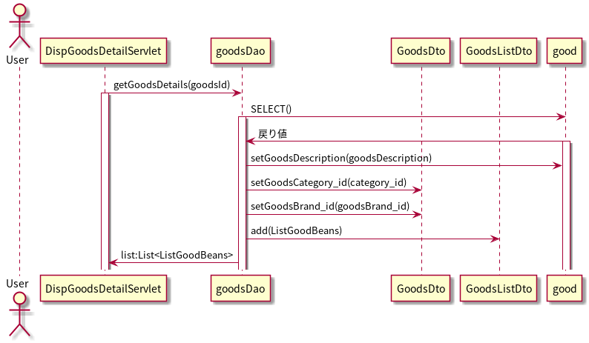
シーケンス図
共通情報 | システム名 | 試供品ショッピングシステム | 作成者 | 帆足 茜
 | 工程名 | シーケンス図 | 作成日付 | 2020-05-25
 | ドキュメント名 | 機能設計書 | バージョン | v1.0
書誌情報 | 書誌名称 |  | 更新者
 | 概要 |  | 更新日付

【 機能ID: F1-4-1 】 商品詳細表示機能

シーケンス図(F1-4-2)
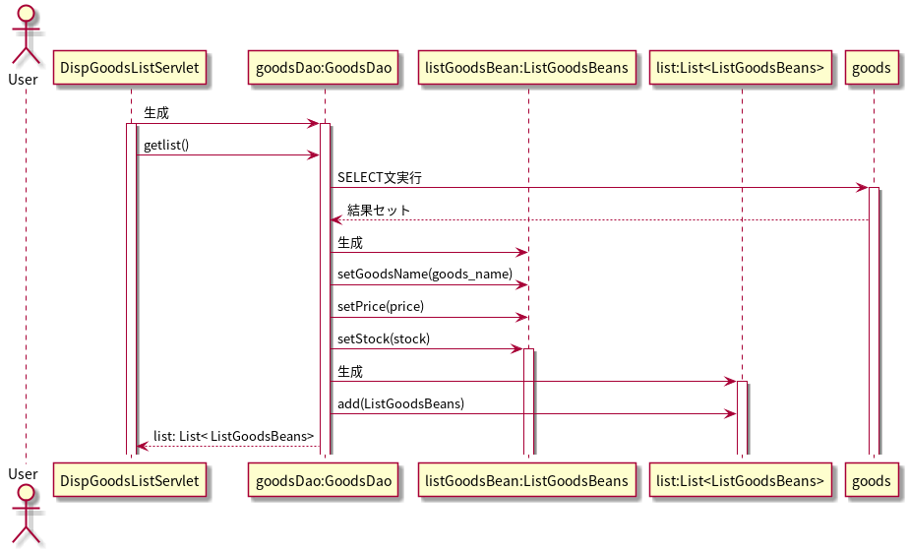
シーケンス図
共通情報 | システム名 | 試供品ショッピングシステム | 作成者 | 帆足 茜
 | 工程名 | シーケンス図 | 作成日付 | 2020-05-25
 | ドキュメント名 | 機能設計書 | バージョン | v1.0
書誌情報 | 書誌名称 |  | 更新者
 | 概要 |  | 更新日付

【 機能ID: F1-4-2 】 商品一覧閲覧機能

シーケンス図(F1-5-1)
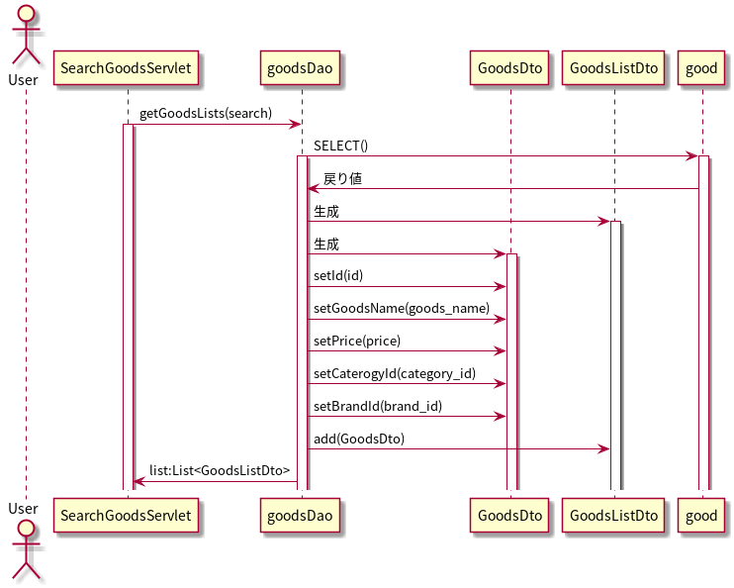
シーケンス図
共通情報 | システム名 | 試供品ショッピングシステム | 作成者 | 帆足 茜
 | 工程名 | シーケンス図 | 作成日付 | 2020-05-25
 | ドキュメント名 | 機能設計書 | バージョン | v1.0
書誌情報 | 書誌名称 |  | 更新者
 | 概要 |  | 更新日付

【 機能ID: F1-5-1 】 商品検索機能

シーケンス図(F1-6-1)
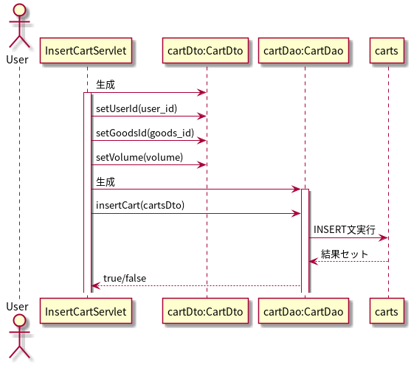
シーケンス図
共通情報 | システム名 | 試供品ショッピングシステム | 作成者 | 帆足 茜
 | 工程名 | シーケンス図 | 作成日付 | 2020-05-25
 | ドキュメント名 | 機能設計書 | バージョン | v1.0
書誌情報 | 書誌名称 |  | 更新者
 | 概要 |  | 更新日付

【 機能ID: F1-6-1 】 カート追加機能

シーケンス図(F1-6-2)
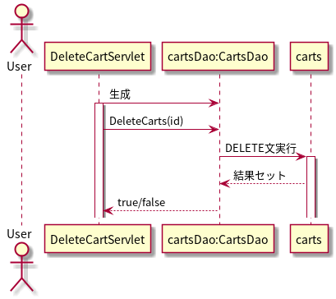
シーケンス図
共通情報 | システム名 | 試供品ショッピングシステム | 作成者 | 帆足 茜
 | 工程名 | シーケンス図 | 作成日付 | 2020-05-25
 | ドキュメント名 | 機能設計書 | バージョン | v1.0
書誌情報 | 書誌名称 |  | 更新者
 | 概要 |  | 更新日付

【 機能ID: F1-6-2 】 カート削除機能

シーケンス図(F1-6-3)
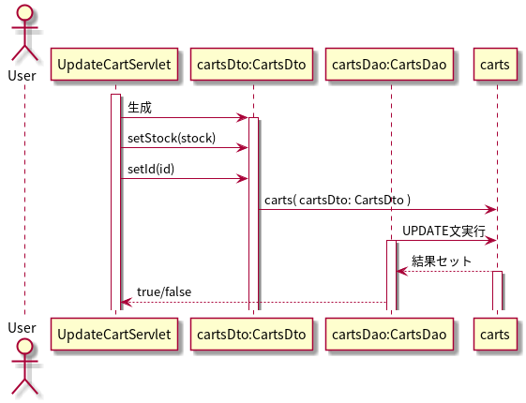
シーケンス図
共通情報 | システム名 | 試供品ショッピングシステム | 作成者 | 帆足 茜
 | 工程名 | シーケンス図 | 作成日付 | 2020-05-25
 | ドキュメント名 | 機能設計書 | バージョン | v1.0
書誌情報 | 書誌名称 |  | 更新者
 | 概要 |  | 更新日付

【 機能ID: F1-6-3 】 カート更新機能

シーケンス図(F1-7-1)
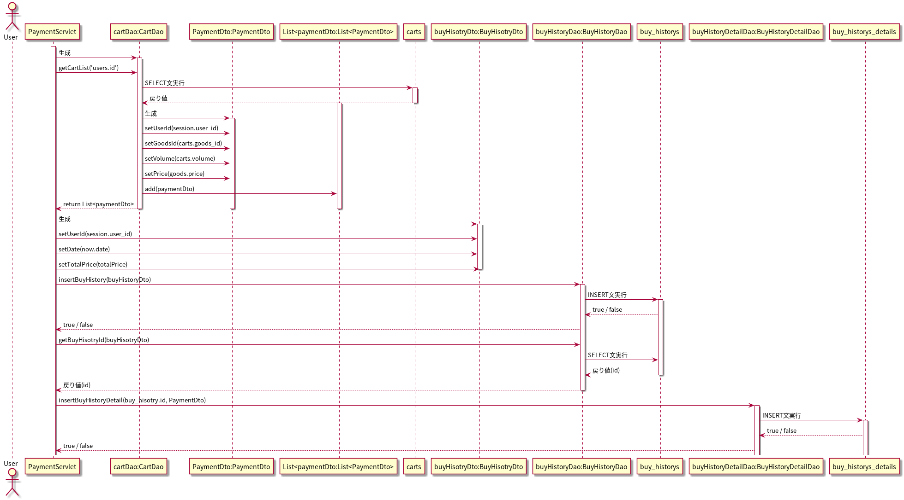
シーケンス図
共通情報 | システム名 | 試供品ショッピングシステム | 作成者 | 帆足 茜
 | 工程名 | シーケンス図 | 作成日付 | 2020-05-25
 | ドキュメント名 | 機能設計書 | バージョン | v1.0
書誌情報 | 書誌名称 |  | 更新者
 | 概要 |  | 更新日付

【 機能ID: F1-7-1 】 決済機能

シーケンス図(F1-8-1)
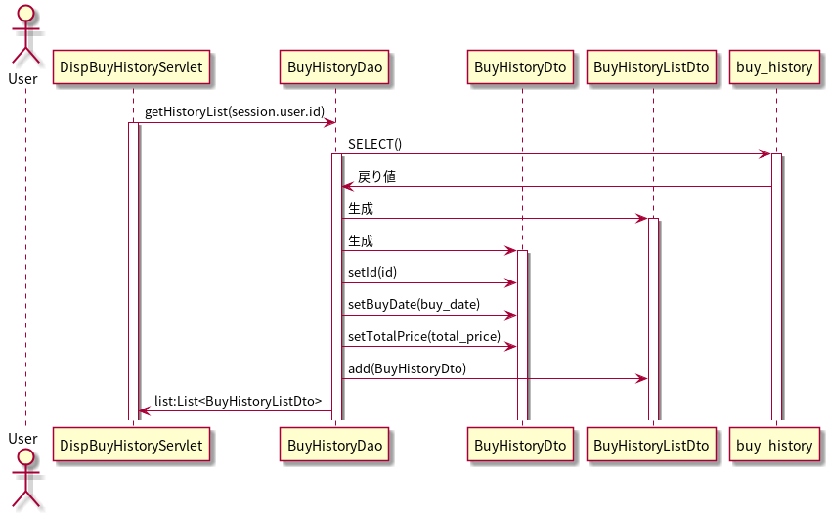
シーケンス図
共通情報 | システム名 | 試供品ショッピングシステム | 作成者 | 帆足 茜
 | 工程名 | シーケンス図 | 作成日付 | 2020-05-25
 | ドキュメント名 | 機能設計書 | バージョン | v1.0
書誌情報 | 書誌名称 |  | 更新者
 | 概要 |  | 更新日付

【 機能ID: F1-8-1 】購入履歴一覧表示機能

シーケンス図(F1-8-2)
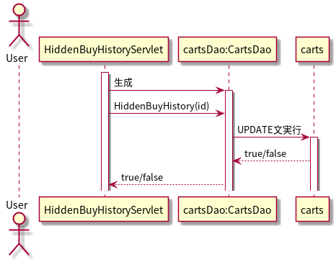
シーケンス図
共通情報 | システム名 | 試供品ショッピングシステム | 作成者 | 帆足 茜
 | 工程名 | シーケンス図 | 作成日付 | 2020-05-25
 | ドキュメント名 | 機能設計書 | バージョン | v1.0
書誌情報 | 書誌名称 |  | 更新者
 | 概要 |  | 更新日付

【 機能ID: F1-8-2 】購入履歴非表示機能

シーケンス図(F2-1-1)
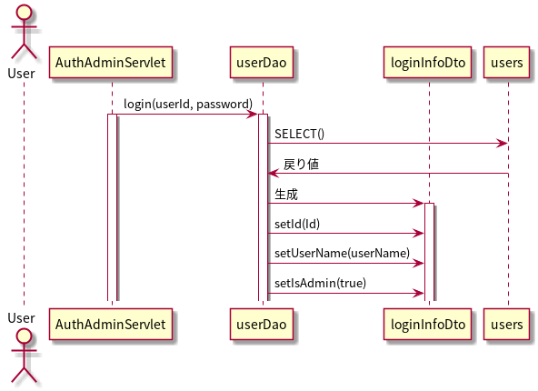
シーケンス図
共通情報 | システム名 | 試供品ショッピングシステム | 作成者 | 帆足 茜
 | 工程名 | シーケンス図 | 作成日付 | 2020-05-25
 | ドキュメント名 | 機能設計書 | バージョン | v1.0
書誌情報 | 書誌名称 |  | 更新者
 | 概要 |  | 更新日付

【 機能ID: F2-1-1 】 ログイン機能

シーケンス図(F2-2-1)
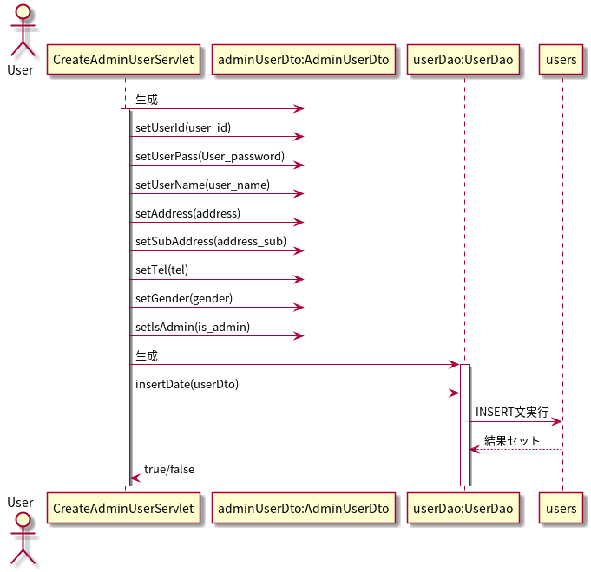
シーケンス図
共通情報 | システム名 | 試供品ショッピングシステム | 作成者 | 帆足 茜
 | 工程名 | シーケンス図 | 作成日付 | 2020-05-25
 | ドキュメント名 | 機能設計書 | バージョン | v1.0
書誌情報 | 書誌名称 |  | 更新者
 | 概要 |  | 更新日付

【 機能ID: F2-2-1 】 管理者ユーザ登録機能

シーケンス図(F2-2-2)
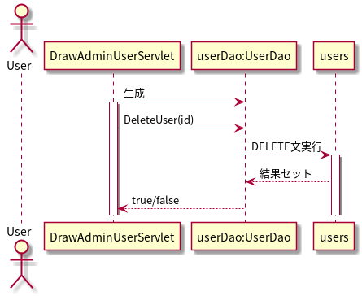
シーケンス図
共通情報 | システム名 | 試供品ショッピングシステム | 作成者 | 帆足 茜
 | 工程名 | シーケンス図 | 作成日付 | 2020-05-25
 | ドキュメント名 | 機能設計書 | バージョン | v1.0
書誌情報 | 書誌名称 |  | 更新者
 | 概要 |  | 更新日付

【 機能ID: F2-2-2 】 管理者退会機能

シーケンス図(F2-2-3)
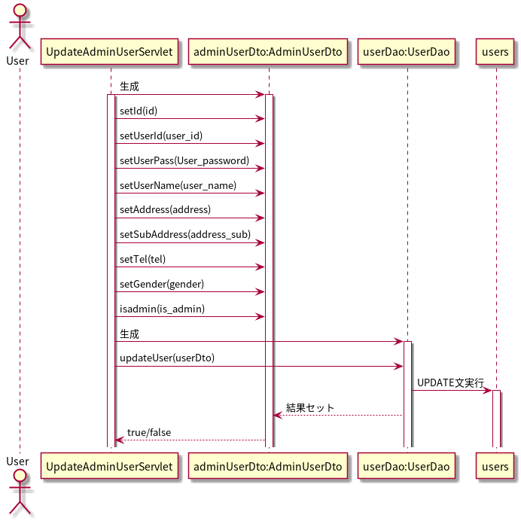
シーケンス図
共通情報 | システム名 | 試供品ショッピングシステム | 作成者 | 帆足 茜
 | 工程名 | シーケンス図 | 作成日付 | 2020-05-25
 | ドキュメント名 | 機能設計書 | バージョン | v1.0
書誌情報 | 書誌名称 |  | 更新者
 | 概要 |  | 更新日付

【 機能ID: F2-2-3 】 管理者更新機能

シーケンス図(F2-3-1)
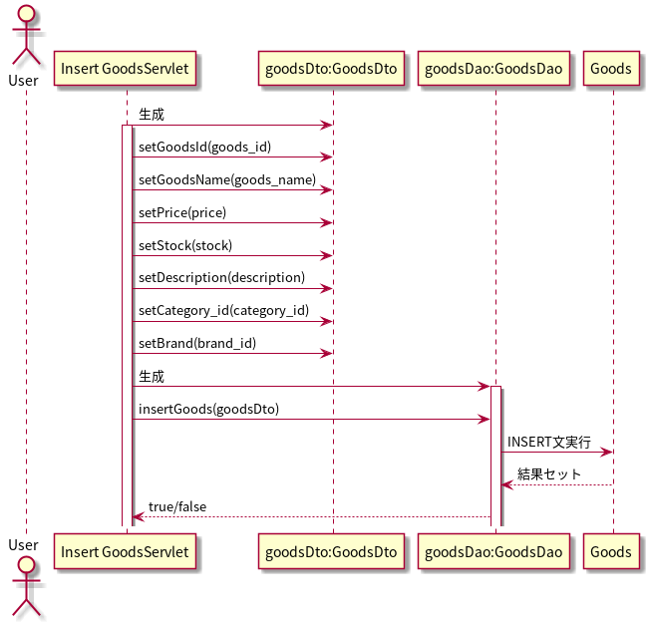
シーケンス図
共通情報 | システム名 | 試供品ショッピングシステム | 作成者 | 帆足 茜
 | 工程名 | シーケンス図 | 作成日付 | 2020-05-25
 | ドキュメント名 | 機能設計書 | バージョン | v1.0
書誌情報 | 書誌名称 |  | 更新者
 | 概要 |  | 更新日付

【 機能ID: F2-3-1 】 商品登録機能

シーケンス図(F2-4-1)
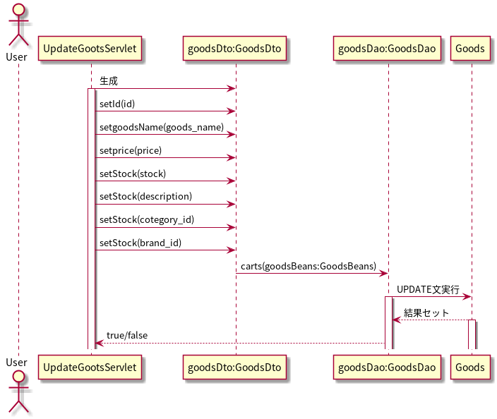
シーケンス図
共通情報 | システム名 | 試供品ショッピングシステム | 作成者 | 帆足 茜
 | 工程名 | シーケンス図 | 作成日付 | 2020-05-25
 | ドキュメント名 | 機能設計書 | バージョン | v1.0
書誌情報 | 書誌名称 |  | 更新者
 | 概要 |  | 更新日付

【 機能ID: F2-4-1 】 商品更新機能

シーケンス図(F2-5-1)
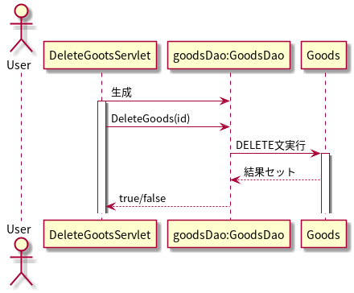
シーケンス図
共通情報 | システム名 | 試供品ショッピングシステム | 作成者 | 帆足 茜
 | 工程名 | シーケンス図 | 作成日付 | 2020-05-25
 | ドキュメント名 | 機能設計書 | バージョン | v1.0
書誌情報 | 書誌名称 |  | 更新者
 | 概要 |  | 更新日付

【 機能ID: F2-5-1 】 商品削除機能

